Linux
Why
 | + Tiết kiệm chi phí, tài nguyên, tối ưu hiệu suất
 | + Bảo mật và ổn định hơn: Linux version ổn định, ít cập nhật lỗi
 | + Khả năng kiểm soát và linh hoạt: linux là mã nguồn mở, dễ tinh chỉnh
 | + Phát triển và cập nhật
 | + Tương thích đa nền tảng
 | + Cộng đồng phát triển lớn: những người chuyên môn về công nghệ

- Setting linux vmware server:
 | https://devopsedu.vn/courses/devops-for-freshers/lesson/bai-3-cai-dat-ubuntu-server/

- Connect to server:
 | bật máy ảo xong bật cmd ở ngoài máy ảo, chạy lệnh
 | ssh gpr@192.168.1.110 - ssh [user login server]@[địa chỉ ip]

- Các lệnh linux cơ bản
 | + ls: ls -l /a: show list detail thư mục a
 | + ls -t /a : show list thư mục a sắp xếp theo mới nhất
 | + ls -a /a: show list thư mục a, gồm thư mục ẩn
 | => có thể kết hợp thành: ls -lta /a: hợp 3 cái ở trên
 | + mkdir: tạo folder
 | + mkdir -p a/a1/a2: tạo lần lượt folder a, trong a có a1, trong a1 có a2
 | + touch tên file: tạo file

- Cách sử dụng vim:
 | + Cài đặt: sudo apt install vim -y (-y để tự động thiết lập, k cần hỏi )
 | + Tạo/ mở file : vi tên file
 | + Insert mode: gõ chữ i
 | + thoát insert mode: esc
 | + dd: xoá dòng ở trỏ chuột
 | + yy: copy dòng ở trỏ chuột
 | + p: dán dòng vừa copy
 | + u = Ctrl Z
 | + tìm kiếm: / + kí tự cần tìm
 | + :x : lưu file + thoát
 | + :q! : thoát k lưu file

- Thêm các lệnh linux
 | Free: xem ram: free - m
 | df: xem trống bao nhiêu disk: df -h /
 | top: giống task manager
 | hostnamectl: đổi tên server : sudo hostnamectl set-hostname ...
 | reboot: khởi động lại server sau khi đổi tên, ... : sudo reboot
 | netstat: xem thông tin, cần tool net-tools: netstat -tlpun
 |  | t: xem thông tin các kết nối tcp
 |  | l: hiển thị các cổng đang mở và lắng nghe chấp nhận kết nối
 |  | p: hiển thị tiến trình và chương trình liên quan tới mode kết nối
 |  | u: hiển thị thông tin các kết nối udp
 |  | n: hiển thị địa chỉ ip và cổng trong dạng số

 | ps: xem các tiến trình trên hệ thống: ps -ef
 | ping
 | telnet: check server có thông kết nối tới server khác: telnet 192.168.1.199 80: 80 là port, 192... là ip
 | traceroute gần như trên (kiểm tra đường truyền từ nguồn tới đích có bị chặn ở đâu không (cụ thể đường đi))
 | apt: dùng để cài, xoá( apt remove tên)

Quyền truy cập
Cần quyền sudo
Quyền người dùng
 | useradd: chỉ tạo user mới, không tạo thêm các phần con
 | adduser: tạo user mới, pass, thông tin, thư mục làm việc ....
 | su username: qua user đó
 | exit: thoát để về admin
 | vi /etc/passwd: xem thông tin các user trên vim
 | deluser username: xoá user
 | groupadd tên group: tạo group
 | delgroup tên group: xoá group
 | usermod -aG tên_group tên_user: thêm user vào group
 |  | nếu k có -G thì sẽ thêm user vào group và xoá các group trước đó của user
 | groups tên_user: kiểm tra group của user
 | deluser tên_user tên_group: xoá user khỏi group

Quyền sở hữu
 | ls -l tên_file/folder: xem chi tiết các quyền tên_user tên_group ... của file/folder
 | chown root:devops2 tên_file: đổi nhóm sở hữu từ root sang devops2
 | chown -R root:devops2 tên_file: đổi nhóm sở hữu từ root sang devops2, thêm -R để đổi hết từ cha đến con
 | chown -R vision. /projects/vision/: thay đổi cả user và group thành vision

Quyền truy cập
r: read
w: write
x: execute
 | ls -l: file thì ở đầu sẽ có -, thư mục thì ở đầu có d
 | rwxr-xr-x: 3 kí tự đầu là quyền của củ sở hữu, 3 cái ở giữa là quyền của nhóm, 3 cái cuối là cho user k phải chủ cũng như không nằm trong nhóm

u: user
g: group
o: other
 | chmod g=rwx tên_file/folder: thêm full quyền cho group sở hữu đối với file/folder
 | chmod u=rwx,g=rx,o=- tên_file/folder: thay đổi quyền cho 3 loại đối tượng

Thay đổi quyền truy cập bằng số
r=4
x=1
w=2
full quyền = 4+2+1 = 7
 | chmod 750 tên_file/folder

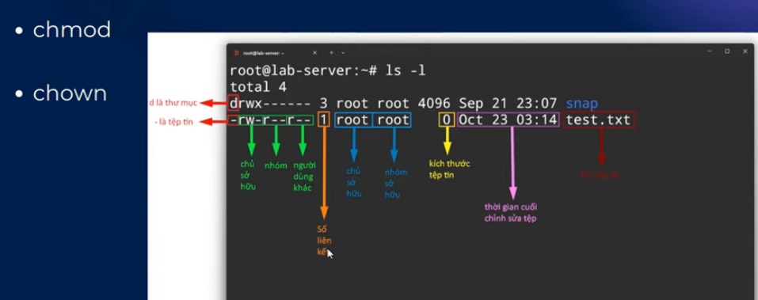

Cách triển khai dự án
 | 1. Công cụ gì
 | 2. File cấu hình ở đâu
 | 3. Làm sao để build
 | 4. Làm sao để run
 | * Lưu ý: không nên dùng user root để triển khai dự án, nếu bị chiếm quyền thì toàn bộ hệ thống cook
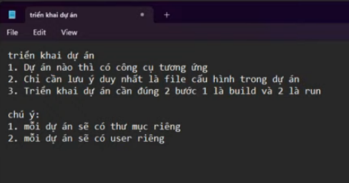

Triển khai FE
 | 1. scp todolist.zip gpr@192.168.1.110:/home/gpr | copy file dự án từ máy tới server, folder /home/gpr
 | 2. Unzip file zip của dự án: unzip tên_file ( yêu cầu cài tool unzip)
 | 3. Tạo folder chứa các dự án, move folder mới vào đó
 | 4. tạo user có tên trùng với tên dự án
 | 5. chown -R todolist:todolist /projects/todolist/ | thay đổi quyền và nhóm sở hữu của dự án todolist thành user và group là todolist
 | 6. chmod -R 750 /projects/todolist/ | Thay đổi quyền rwx cho todolist, vì người dùng khác không được tác động vào todolist mà other có quyền là sai, phải đổi về 0, 7 với 5 đúng nên để nguyên
 | 7. thực hiện install nodejs, npm, dependencies tương ứng từng dự án rồi build
 | 8. nginx
 | 9. build as a service
 | https://devopsedu.vn/courses/devops-for-freshers/lesson/bai-9-trien-khai-cac-du-an-frontend/

Triển khai BE
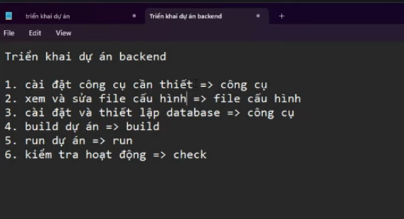

 | https://devopsedu.vn/courses/devops-for-freshers/lesson/bai-10-trien-khai-du-an-java-spring/

